Лист1
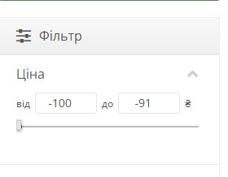
Bug-reports | 1 | 2 | 3 | 4
ID | DN187332 | DN187333 | DN187334 | DN187335
Summary | Поле «Ім'я» у розділі «Підтримка сайту» дозволяє відправити форму зі значенням, що складається лише з пробілів | Поле «Пошта» у розділі «Підтримка сайту» дозволяє відправити форму з email, що має надто довгу локальну частину (50+ символів) | Відсутня кнопка/перемикач зміни мови локалізації (мови інтерфейсу) на сайті https://exe.ua в розділі, де вона має бути | Фільтр ціни на сайті https://exe.ua дозволяє ввести від'ємне значення (мінусову ціну)
Pre-conditions | 1. Відкрито сайт https://exe.ua | 1. Відкрито сайт https://exe.ua | 1. Відкрити сайт https://exe.ua | Відкрито сторінку https://exe.ua, де присутній фільтр ціни (наприклад, каталог товарів або розділ із фільтрацією)
 | 2. Перейти в розділ «Контакти» | 2. Перейти в розділ «Контакти»

Steps | 1. У поле «Ім'я» ввести один або кілька пробілів | 1. У поле «Ім'я» ввести коректне значення (Тест) | 1. Зайти на головну сторінку https://exe.ua | 1. Перейти в розділ, де є фільтр ціни (наприклад, каталог товарів / ноутбуки / будь-яка категорія)
 | 2. У поле «Пошта» ввести коректний email (test@test.com) | 2. У поле «Пошта» ввести 00000000000000000000000000000000000000000000000000@gmail.com (50 нулів до @) | 2. Уважно оглянути всі можливі місця розташування перемикача мов | 2. Знайти поле фільтру для мінімальної або максимальної ціни
 | 3. Натиснути кнопку відправки форми | 3. Натиснути кнопку відправлення форми | 3. Перевірити наявність будь-якого елементу для зміни локалізації | 3. Ввести будь яке від'ємне значення (-100, -91)
 |  |  |  | 4. Натиснути кнопку застосування фільтру (або Enter)

Expected result | Форма не повинна відправлятися. Повинно з'явитися повідомлення про помилку: «Поле "Ім'я" не може складатися лише з пробілів» або «Введіть ваше ім'я» | Форма не повинна відправлятися. Повинно з'явитися повідомлення про помилку: «Введіть коректну email-адресу» або «Email занадто довгий» | На головній сторінці (а також на інших сторінках сайту) обов'язково має бути присутній елемент для зміни мови інтерфейсу, оскільки це базова вимога для зручності користувачів. Кнопка має бути помітною та доступною | Фільтр не повинен приймати від'ємні значення. Повинно з'явитися повідомлення про помилку: «Ціна не може бути від'ємною» або поле не повинно дозволяти вводити знак мінус
Actual result | Валідація пропускає значення з пробілів. Форма успішно відправляється без реального імені користувача | Валідація пропускає email з надто довгою локальною частиною (50 нулів). Форма успішно відправляється | Кнопка/перемикач зміни мови локалізації відсутня на головній сторінці (та на всіх перевірених сторінках сайту). Користувач не має жодної можливості змінити мову інтерфейсу | Фільтр приймає від'ємне значення -100. Помилка не з'являється. Фільтр застосовується з від'ємною ціною
Environment | Браузер Google Chrome, Windows 11, https://exe.ua | Браузер Google Chrome, Windows 11, https://exe.ua | Браузер Google Chrome (остання версія), Windows 11, https://exe.ua | Браузер Google Chrome, Windows 11, https://exe.ua
Severity | Minor | Minor | Major | Low
Priority | Low | Low | Medium | Low
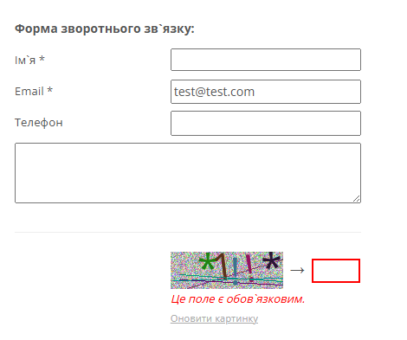
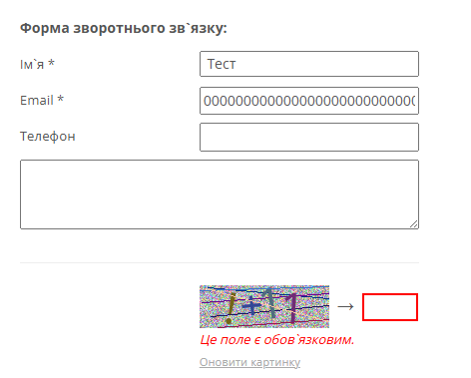
Type of bug | Validation | Validation | Missing feature / Functionality | Validation / Functional
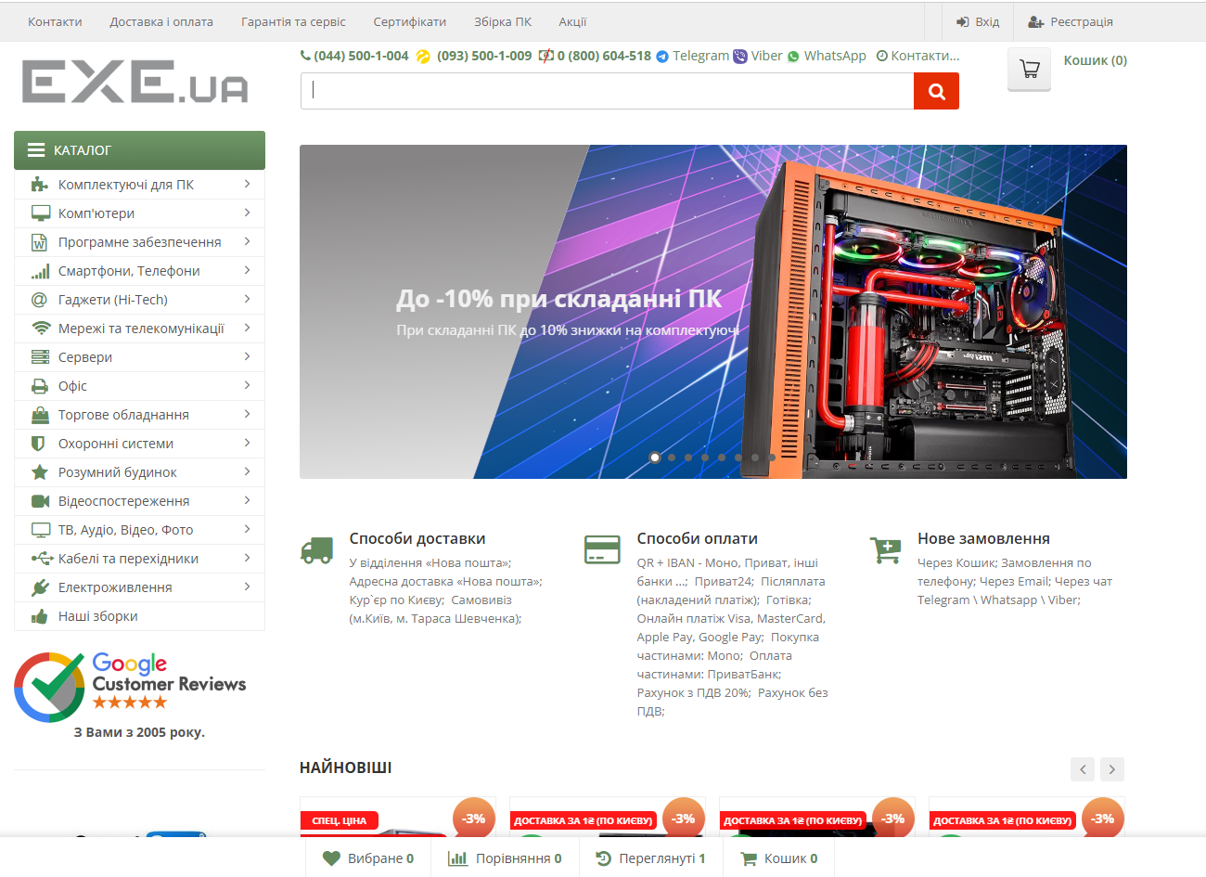
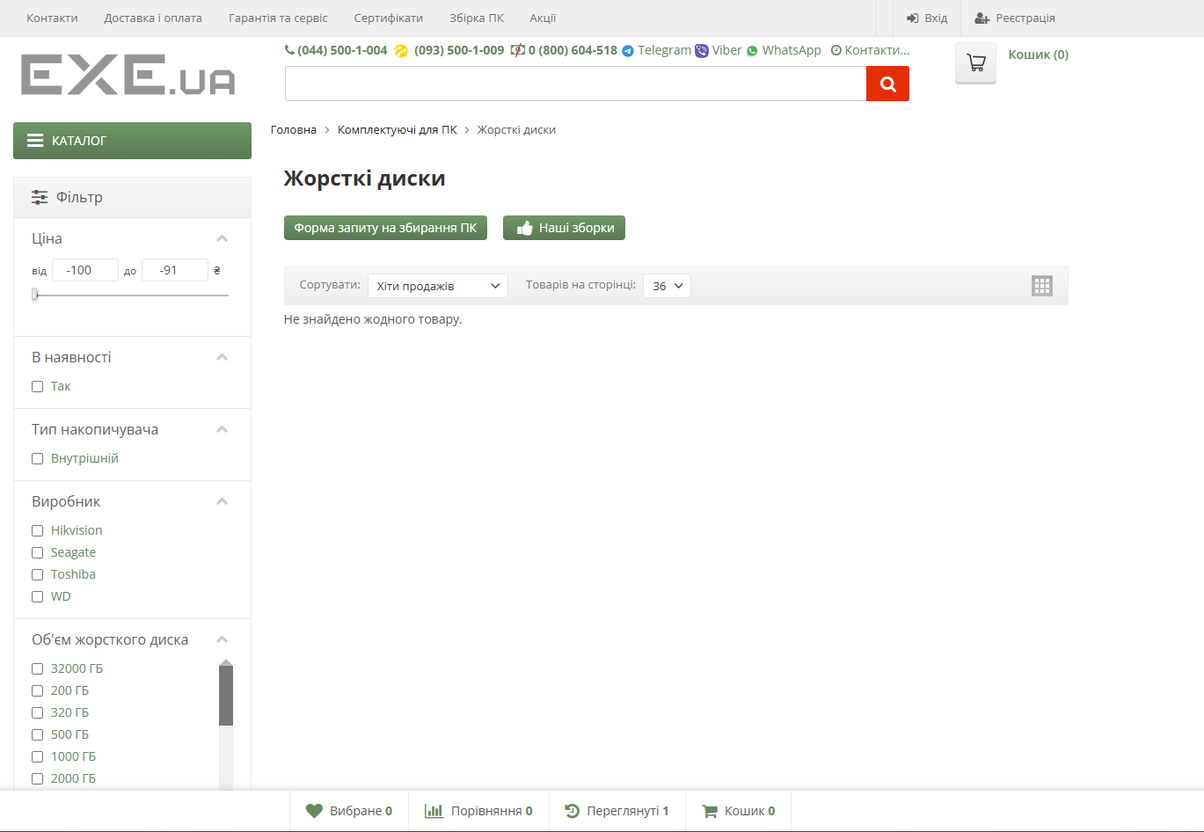
Attachment

